List1

OBJEDNÁVKOVÝ FORMULÁR



nad 500 Kč ZĽAVA 10%

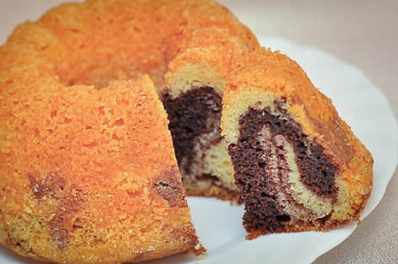
Produkt | Doba spotreby | Cena | Počet ks | Spolu
Biely bezlepkový chlieb 500g | 7 dní | 62.50 Kč |  | - Kč
Ľanový bezlepkový chlieb 500g | 7 dní | 62.50 Kč |  | - Kč
Tmavý bezlepkový chlieb 500g | 7 dní | 62.50 Kč |  | - Kč
Slnečnicový bezlepkový chlieb 500g | 7 dní | 62.50 Kč |  | - Kč
Bezlepkové žemlové kocky 300g | 6 mesiacov | 74.16 Kč |  | - Kč
nad 1000 Kč ZĽAVA 15 %
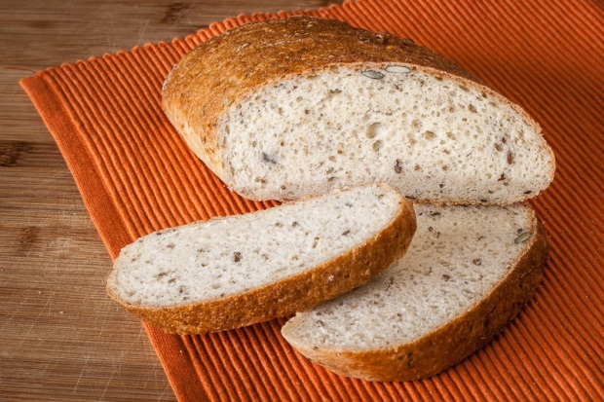
Slané keksy 200g | 30 dní | 65.83 Kč |  | - Kč
Slané oškvarkové pagáče 220g | 5 dní | 62.50 Kč |  | - Kč
Pohánkovo - kukuričné pečivo 300 g | 7 dní | 45.83 Kč |  | - Kč
Chlieb Vitalita – quinoa 500g | 7 dní | 70.83 Kč |  | - Kč
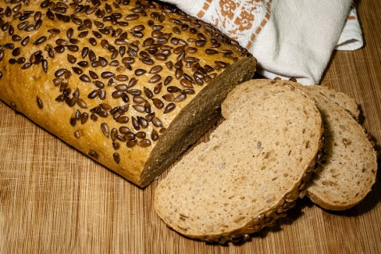
Chlieb Energia s chia 500g | 7 dní | 70.83 Kč |  | - Kč
Pohánkový chlieb 500g | 7 dní | 70.83 Kč |  | - Kč
Chlieb z ľanovej múky 500g | 7 dní | 70.83 Kč |  | - Kč
Bezlepková strúhanka 500g | 6 mesiacov | 79.16 Kč |  | - Kč
Bezlepková vianočka 350g | 7 dní | 70.83 Kč |  | - Kč
Bezlepkový kakaový závin 300g | 7 dní | 65.83 Kč |  | - Kč
Bezlepkový makový závin 480g | 7 dní | 74.17 Kč |  | - Kč
Bezlepkový orechový závin 480g | 7 dní | 82.50 Kč |  | - Kč
Plundrové osie hniezdo 180g | 3 dni | 32.50 Kč |  | - Kč
Plundrové tvarohové koláče 180g | 3 dni | 37.50 Kč |  | - Kč
Plundrové makové koláče 180g | 3 dni | 37.50 Kč |  | - Kč
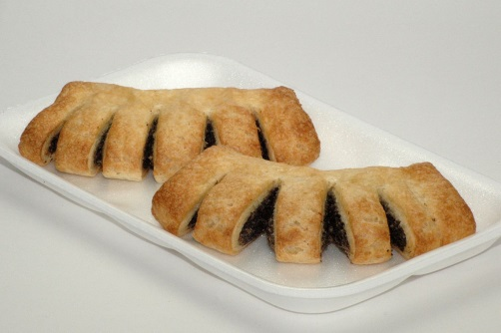
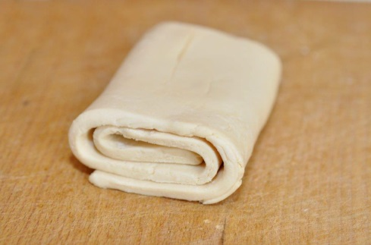
Plundrové orechové koláče 180g | 3 dni | 45.83 Kč |  | - Kč
Bábovka 250g | 7 dní | 40.83 Kč |  | - Kč
Bábovka s čokoládovou polevou 250g | 7 dní | 40.83 Kč |  | - Kč
Bezlepkové jemné wafle 140g | 30 dní | 45.83 Kč |  | - Kč
Brownie 150g | 8 dní | 57.50 Kč |  | - Kč
Bezlepkové medovníky 200g | 60 dní | 82.50 Kč |  | - Kč
Bezlepkové čajové pečivo 250g | 60 dní | 54.17 Kč |  | - Kč
Bezlepkové piškóty 150g | 30 dní | 40.83 Kč |  | - Kč
Bezlepkové vanilkové rožky 200g | 60 dní | 87.50 Kč |  | - Kč
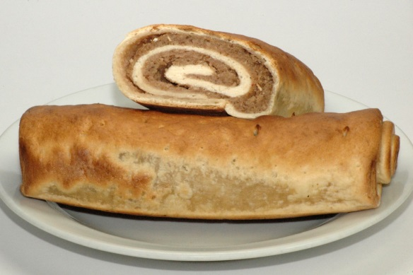
Bezlepková pizza bez oblohy 220g | 21 dní | 32.50 Kč |  | - Kč
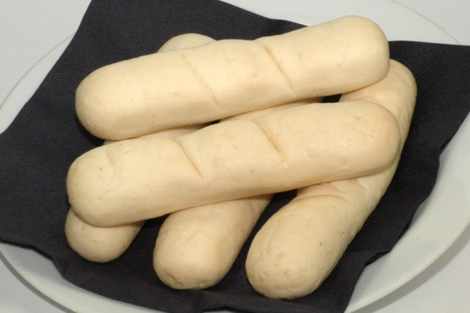
Bezlepkové predpečené pečivo rožky/žemle 300g | 21 dní | 45.83 Kč |  | - Kč
Bezlepkové mrazené lístkové cesto 300g | 3 mesiace | 57.50 Kč |  | - Kč
Bezlepková parená knedľa 250g | 21 dní | 40.83 Kč |  | - Kč
Bezlepkový mix 500g | 9 mesiacov | 37.50 Kč |  | - Kč
Bezlepková zmes 1 kg | 9 mesiacov | 75.00 Kč |  | - Kč
Hotová bezlepková zmes na tmavý chlieb 2x430g | 9 mesiacov | 82.50 Kč |  | - Kč
Hotová bezlepková zmes na biely chlieb 2x430g | 9 mesiacov | 82.50 Kč |  | - Kč
Hotová bezlepková zmes na alpský chlieb 2x430g | 9 mesiacov | 82.50 Kč |  | - Kč
Hotová zmes Vitalita – quinoa 2x270g | 9 mesiacov | 82.50 Kč |  | - Kč
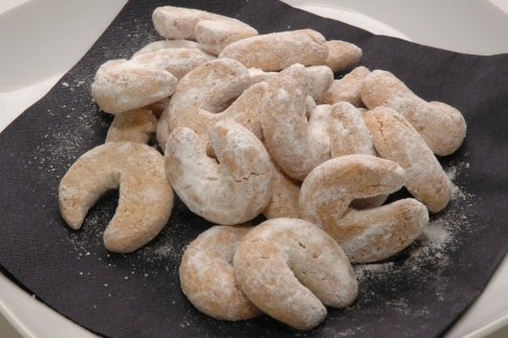
Hotová zmes Energia - chia 2x270g | 9 mesiacov | 82.50 Kč |  | - Kč
Hotová zmes pohánková 2x270g | 9 mesiacov | 82.50 Kč |  | - Kč
Kakaové sušienky 250g | 6 mesiacov | 82.50 Kč |  | - Kč
 |  | Spolu |  | - Kč

Objednávateľ:
Tel.číslo:
E-mail:

Tešíme sa na Vaše objednávky :)

Pekáreň Harmónia
Dolná 101
900 01 Modra
www.pekarnaharmonia.cz

Objednávky prosíme zasielať na: objednavky@pekarenharmonia.sk

